Sheet1
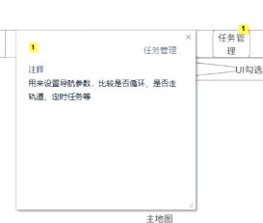
位置 | 功能 | 备注
菜单页面
首页功能显示 | 左侧展示菜单栏
 | 中心部位放置核心数据 | 地图匹配度、电量、里程及坐标信息
 | 右侧放置传感器/机器人 | 超声波/断线/在线/坐标/底盘状态「电流电压/速度角度」/报警/网络状态
 | 开始任务能够跳转弹框 | 创建任务弹框-新增巡航时间
 | 任务管理悬浮框 | 将导航参数-是否循环-是否走轨道-定时放置进去
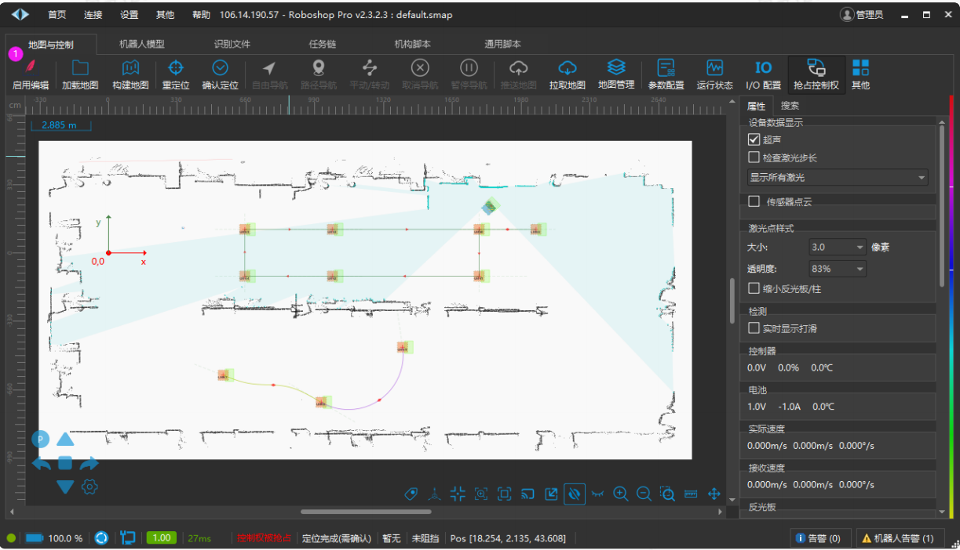
点/路径/收回轨道/清洁区域管理页面 | 将右侧菜单功能移动到页面上方
 | 左侧增加设备状态栏
 | 遥控按钮转到页面左下角
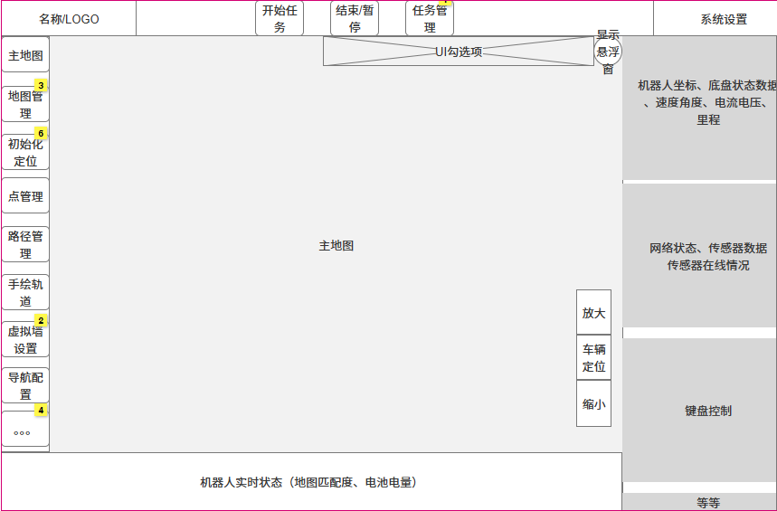
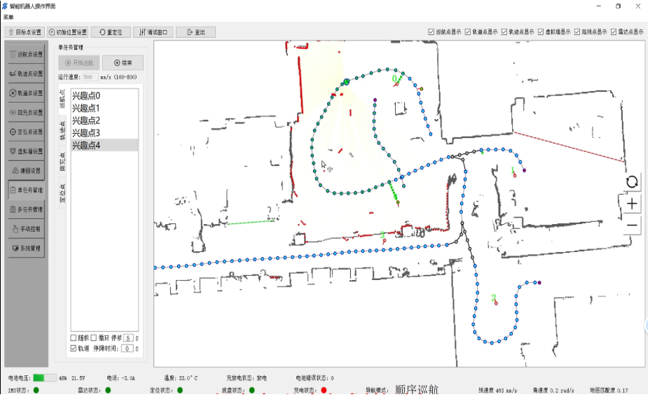
激光校准/激光矫正 | 增加2D建图选项

